CollectiveAccess
Image | Object | Description | Date
 | Photo du déneigement au Fer à Cheval (12-019) | Photo du déneigement au Fer à Cheval
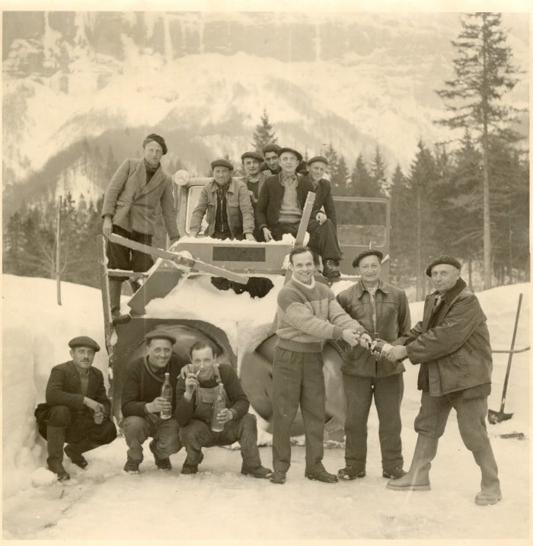 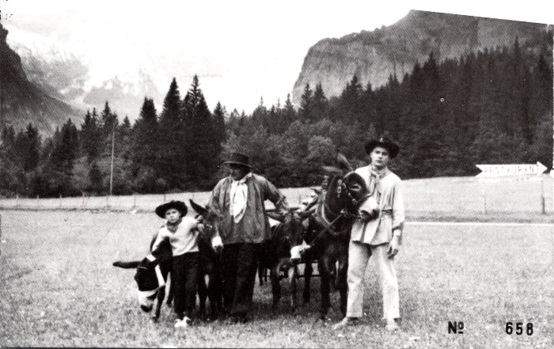 | Photo avec les ânes au Fer à Cheval (2-047) | Photo avec les ânes au Fer à Cheval
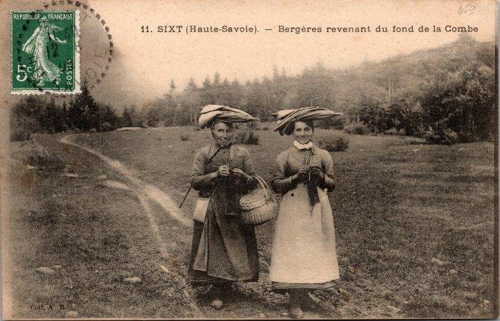 | Bergères revenant du fond de la Combe (2-057) | Bergères revenant du fond de la Combe
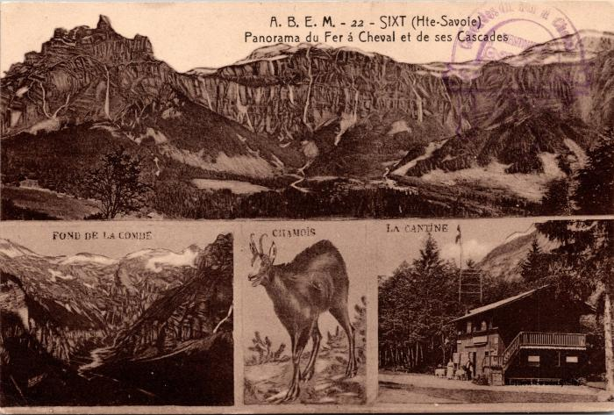 | Panorama du Fer à Cheval, ses cascades, le fond de la Combe, le chamois et la cantine (2-122) | Panorama du Fer à Cheval, ses cascades, le fond de la Combe, le chamois et la cantine
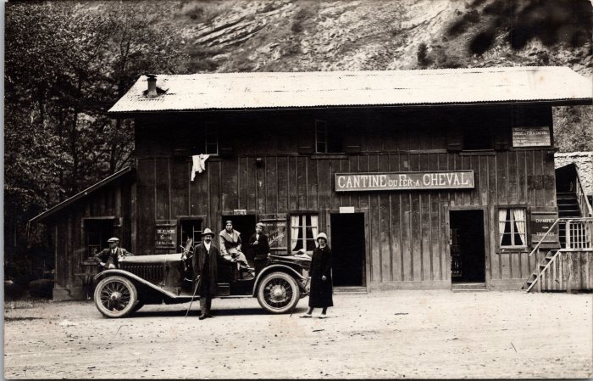 | Photo devant la Cantine du Fer à Cheval (2-1536) | Photo devant la Cantine du Fer à Cheval
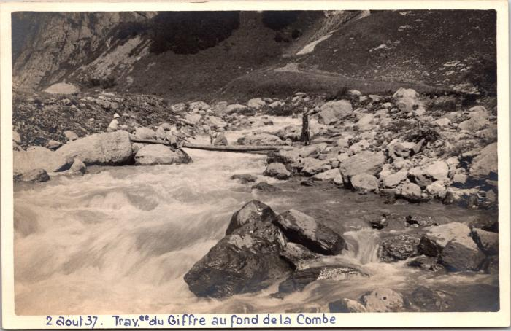 | Traversée du Giffre au Fond de la Combe, 2 août 1937 (2-1660) | Traversée du Giffre au Fond de la Combe, 2 août 1937
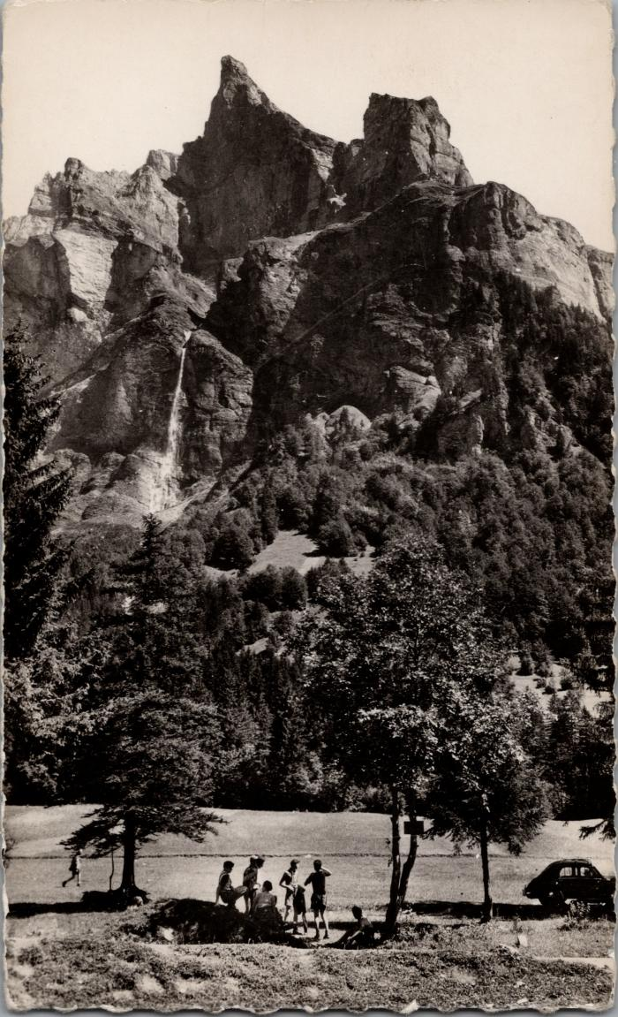
 | Photo dans le Fer-à-Cheval sous la Corne du Chamois (2-1698) | Photo dans le Fer-à-Cheval sous la Corne du Chamois
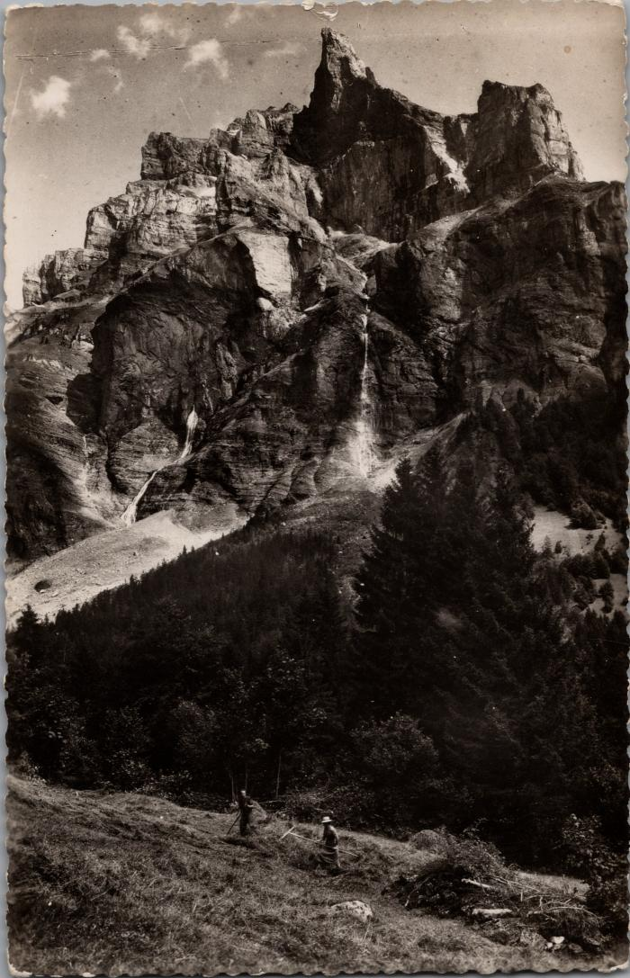
 | Râtelage du foin au Fer-à-Cheval sous la Corne du Chamois (2-1714) | Râtelage du foin au Fer-à-Cheval sous la Corne du Chamois
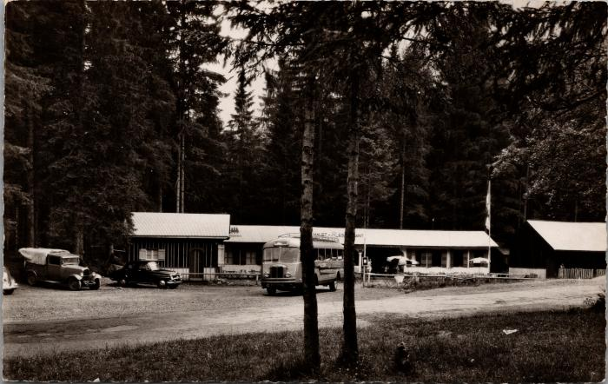 | Le Chalet-Restaurant au Fer-à-Cheval (2-1900) | Le Chalet-Restaurant au Fer-à-Cheval
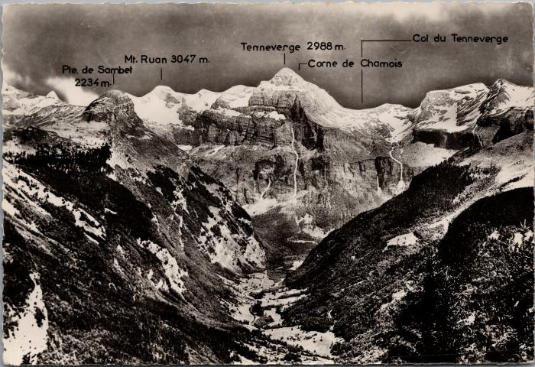 | Les montagnes du Cirque du Fer-à-Cheval (2-1906) | Les montagnes du Cirque du Fer-à-Cheval Pointe de Sambet, Mont Ruan, Tenneverge, Corne du Chamois, Col du Tennerverge
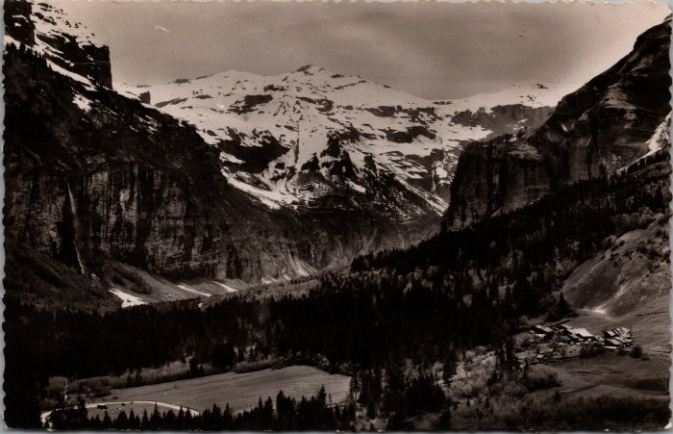 | Le Cirque du Fer-à-Cheval et le village du Frenalay (2-1928) | Le Cirque du Fer-à-Cheval et le village du Frenalay
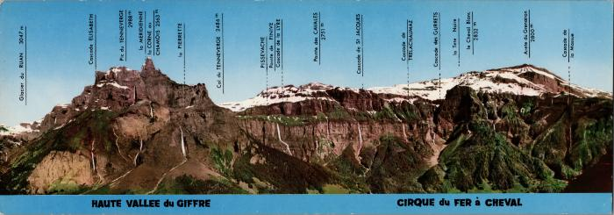 | Les cascades et montagnes du cirque du Fer-à-Cheval (2-1944) | Les cascades et montagnes du cirque du Fer-à-Cheval Glacier du Ruan, Cascade Elisabeth, Pic du Tenneverge, la Meridienne, la Corne du Chamois, la Pierrette, Col du Tenneverge, Pissevache, Pointe de Finive, Cascade de la Lyre, Pointe des Cavales, Cascade de St Jacques, Cascade de Trelachaumaz, Cascade des Gurrets, la Tête Noire, le Cheval Blanc, Arête du Grenairon, Cascade de la Massue
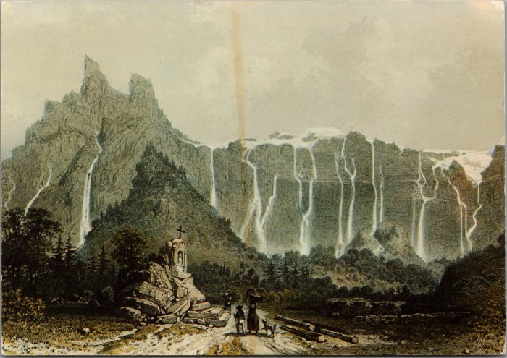 | Le Fer-à-Cheval et ses cascades d’après une gravure du XIXe siècle (2-1960) | Le Fer-à-Cheval et ses cascades d’après une gravure du XIXe siècle
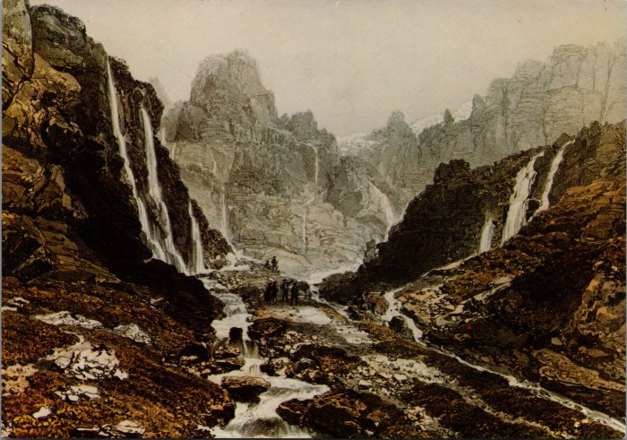 | « Le Bout du Monde » d’après une gravure du XIXe siècle (2-1962) | « Le Bout du Monde » d’après une gravure du XIXe siècle
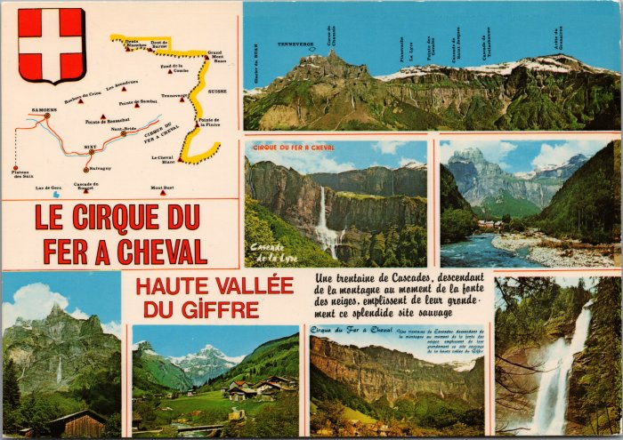 | Carte postale sur le Cirque du Fer-à-Cheval - 1989 (2-2026) | Carte postale sur le Cirque du Fer-à-Cheval - 1989
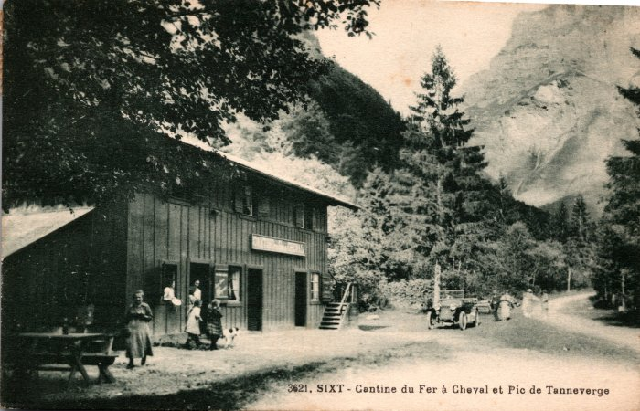 | Photo devant la Cantine du Fer à Cheval (2-238 ) | Photo devant la Cantine du Fer à Cheval
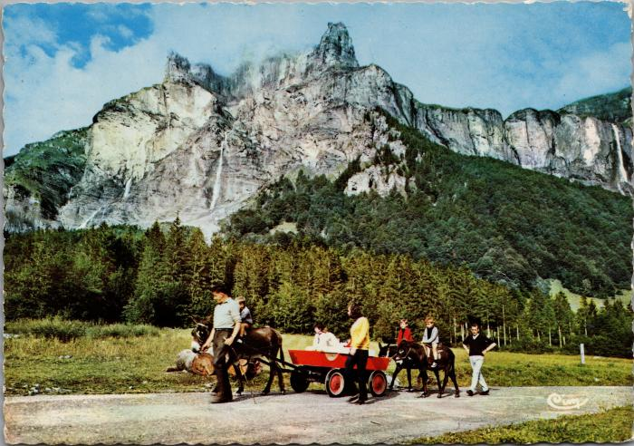 | Balade avec les ânes au Fer-à-Cheval (2-2430) | Balade avec les ânes au Fer-à-Cheval
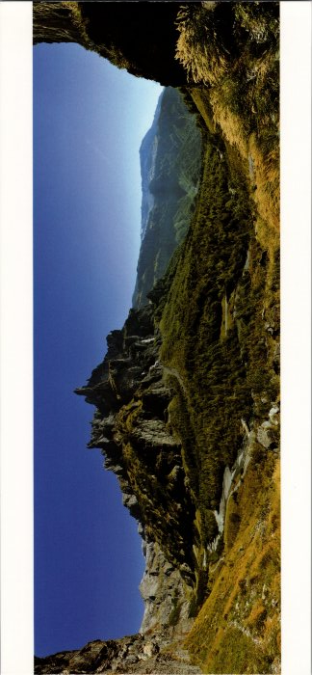 | Panorama sur le Cirque du Fer à Cheval (2-2534) | Panorama sur le Cirque du Fer à Cheval
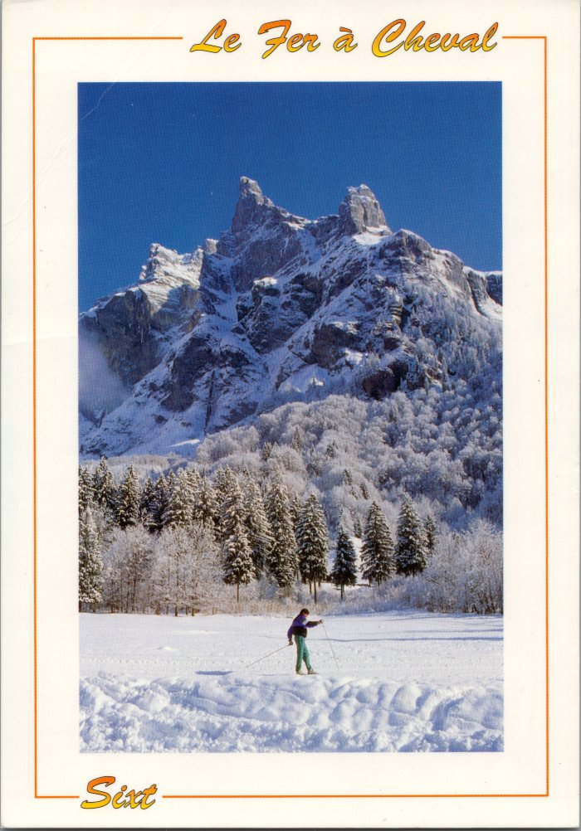
 | Carte postale du Cirque du Fer à Cheval l'hiver (2-2638) | Carte postale du Cirque du Fer à Cheval l'hiver
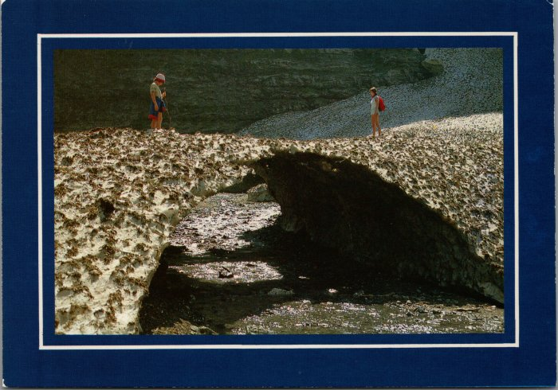 | Photo au Fer-à-Cheval sur le « Pont de Neige » (2-2650) | Photo au Fer-à-Cheval sur le « Pont de Neige »
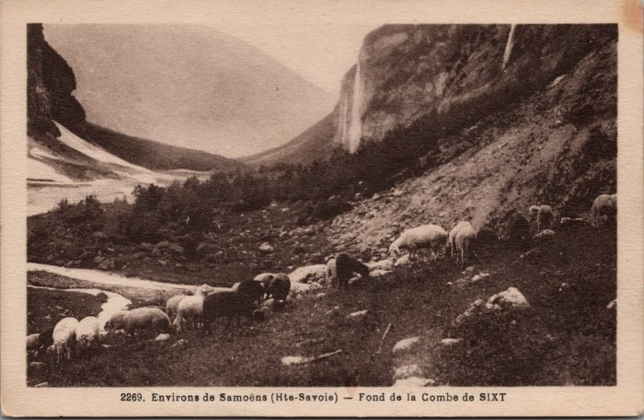 | Pâturage des moutons au fond de la Combe (2-2989) | Pâturage des moutons au fond de la Combe
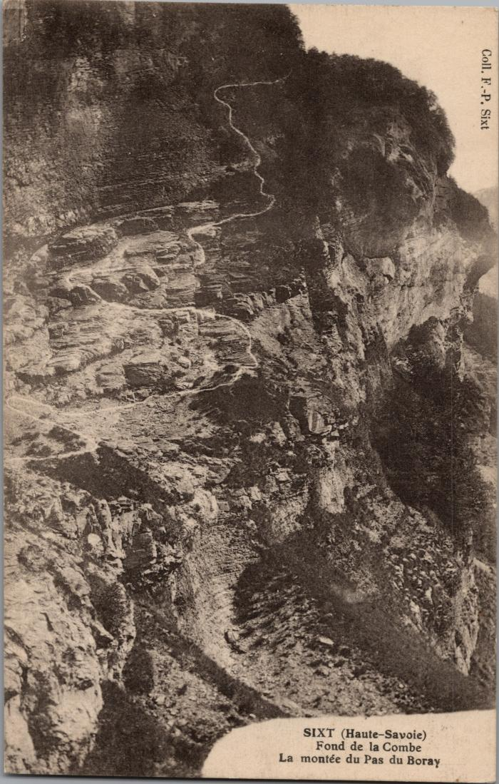
 | La montée du Pas du Boret (2-3038) | La montée du Pas du Boret au Fond de la Combe
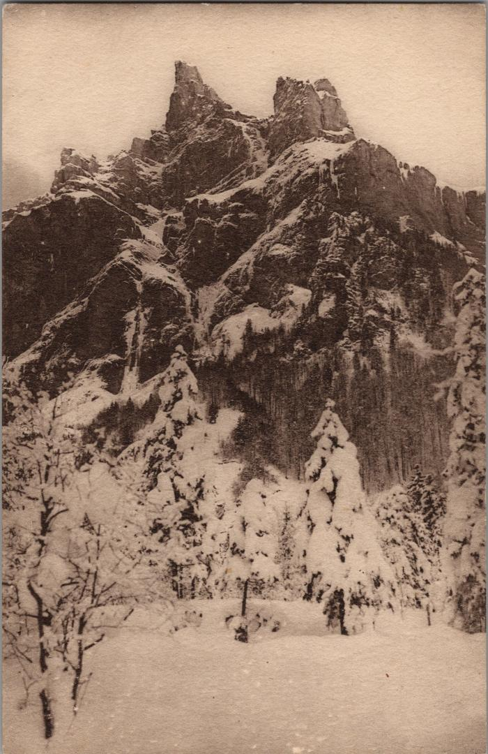
 | Le Fer-à-Cheval l'hiver sous la neige (2-3312) | Le Fer-à-Cheval l'hiver sous la neige
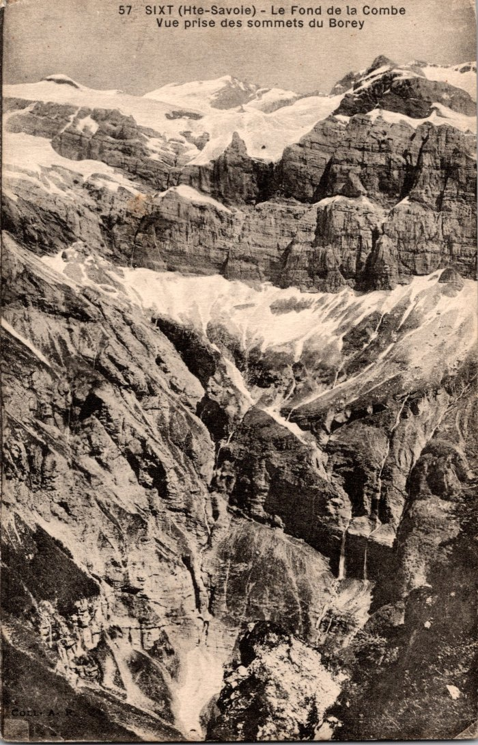
 | Le Fond de la Combe vu des sommets du Boret (2-339) | Le Fond de la Combe vu des sommets du Boret
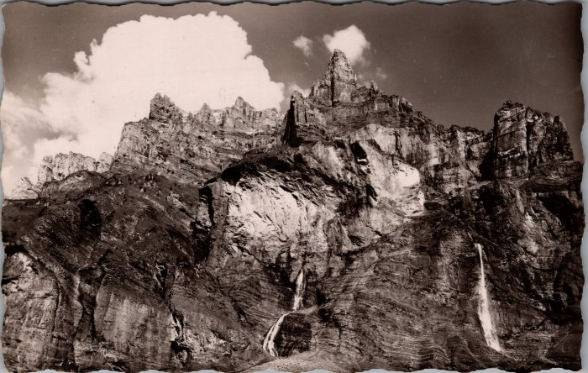 | Carte postale du Cirque du Fer à Cheval (2-3420) | Carte postale du Cirque du Fer à Cheval
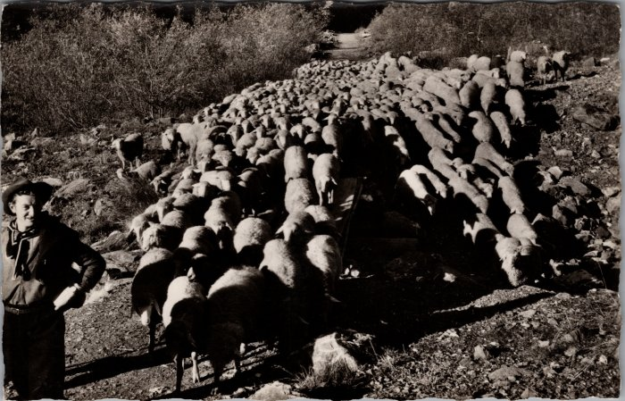 | Les moutons descendant du Boret (2-3434) | Les moutons descendant du Boret
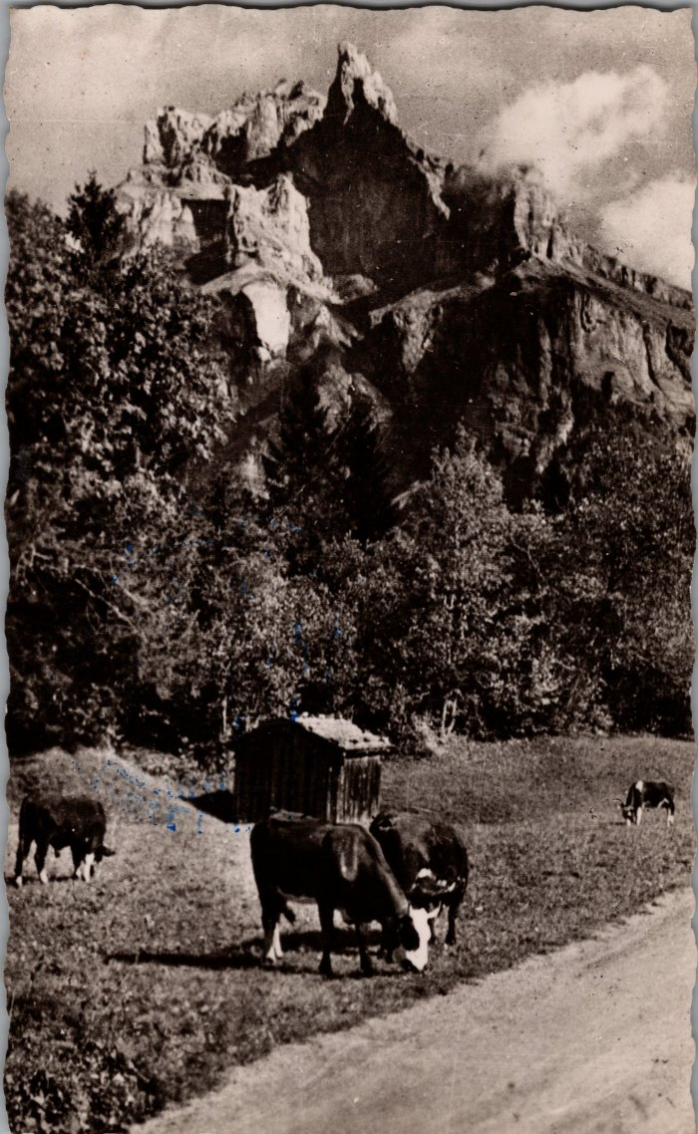
 | Pâturage devant le Fer-à-Cheval (2-3464) | Pâturage devant le Fer-à-Cheval
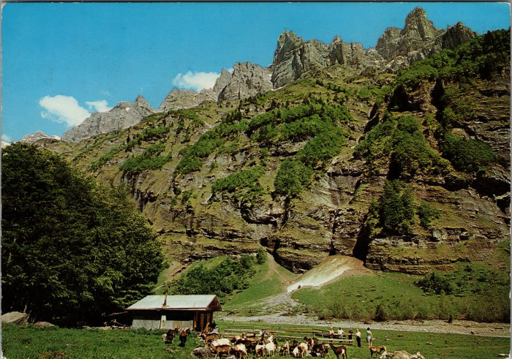 | Le chalet de Prazon avec les chèvres (2-3518) | Le chalet de Prazon avec les chèvres
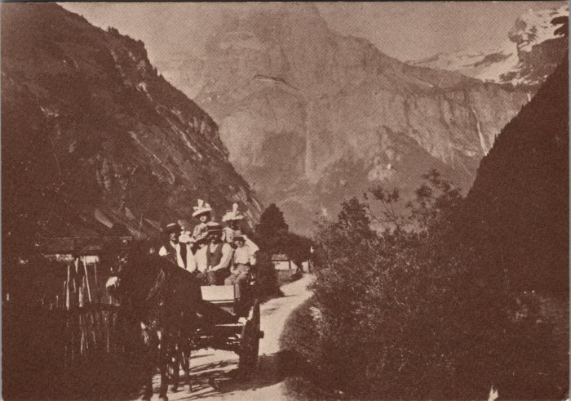 | Promenade au Fer-à-Cheval vers 1900 (2-3665) | Promenade au Fer-à-Cheval vers 1900
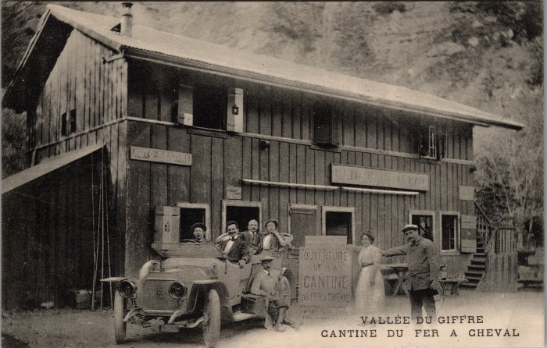 | Photo de l'ouverture de la Cantine du Fer-à-Cheval le 13 aout 1989 (2-3683) | Photo de l'ouverture de la Cantine du Fer-à-Cheval le 13 aout 1989
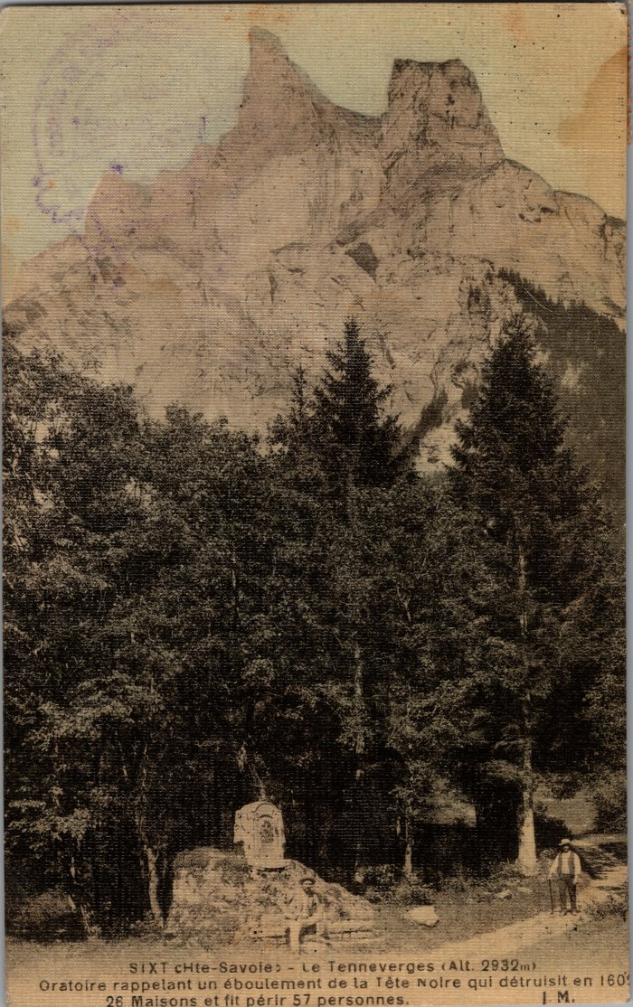
 | Oratoire au Fer-à-Cheval élevé à la mémoire des victimes de l'éboulement de Tête Noire (2-3825) | Oratoire au Fer-à-Cheval élevé à la mémoire des victimes de l'éboulement de Tête Noire le 9 février 1602 engloutissant 26 maisons et fit périr 57 personnes.
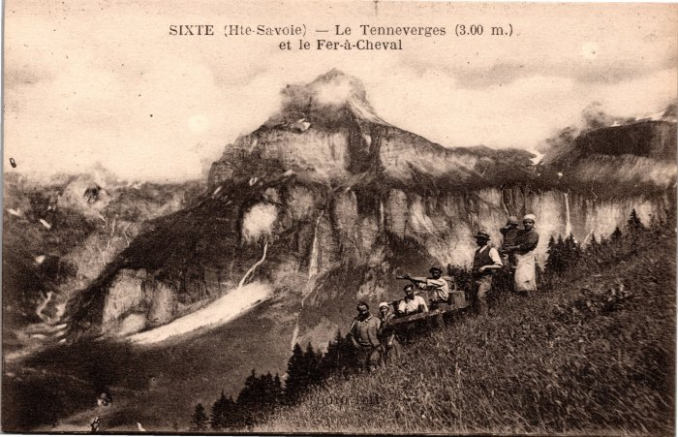 | Photo au Fer à Cheval (2-4003) | Photo au Fer à Cheval
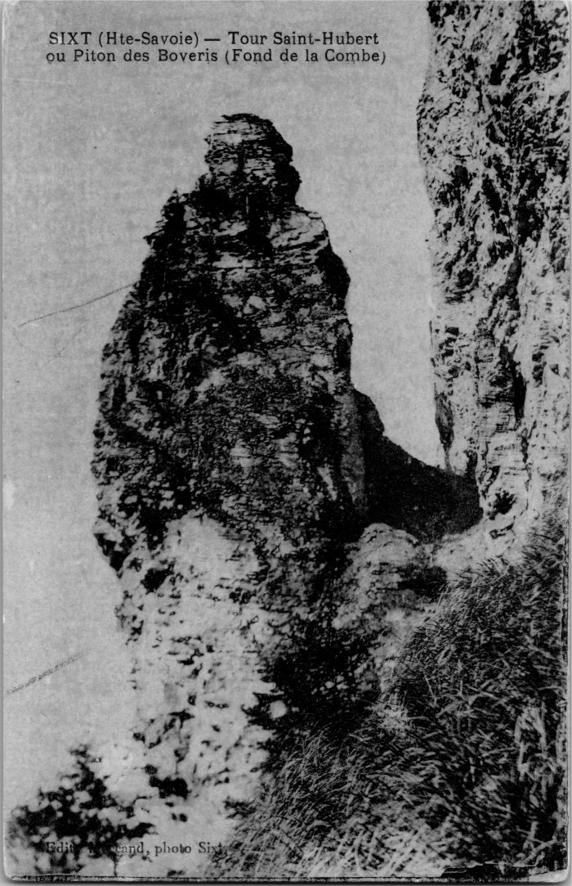
 | Photo de la Tour Saint-Hubert ou Piton des Boveris au Fond de la Combe (2-4145) | Photo de la Tour Saint-Hubert ou Piton des Boveris au Fond de la Combe
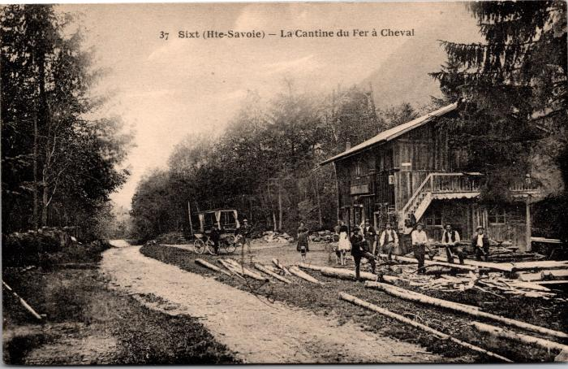 | Carte postale devant la Cantine du Fer à Cheval (2-425) | Carte postale devant la Cantine du Fer à Cheval
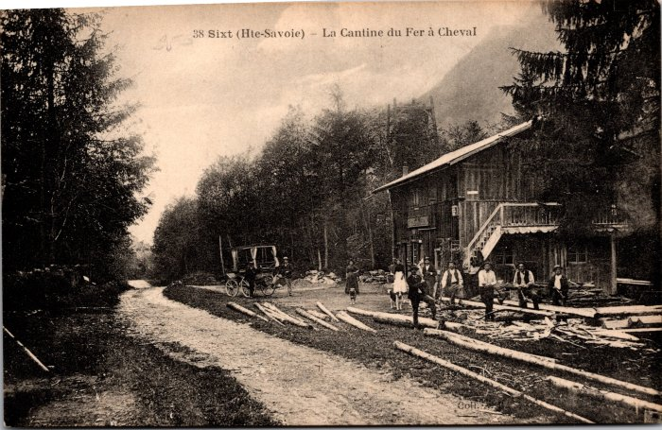 | Coupe de bois devant la Cantine du Fer à Cheval (2-431) | Coupe de bois devant la Cantine du Fer à Cheval
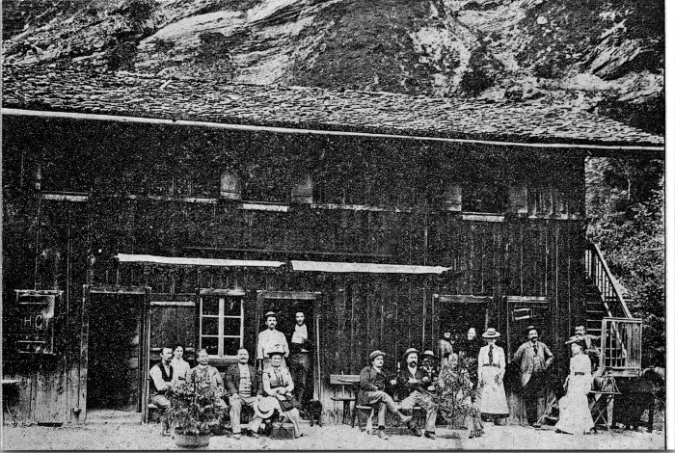 | Photo devant la Cantine du Fer à Cheval (2-4387) | Photo devant la Cantine du Fer à Cheval
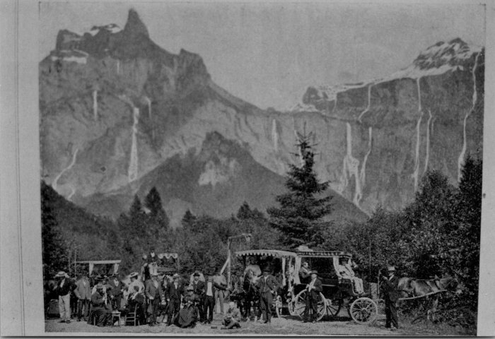 | Promenade au fer à Cheval en calèches (2-4389) | Promenade au fer à Cheval en calèches
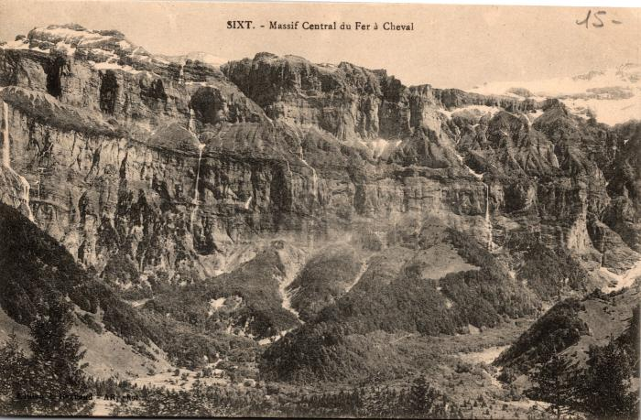 | Carte Postale du Massif Central du Fer à Cheval (2-485) | Carte Postale du Massif Central du Fer à Cheval
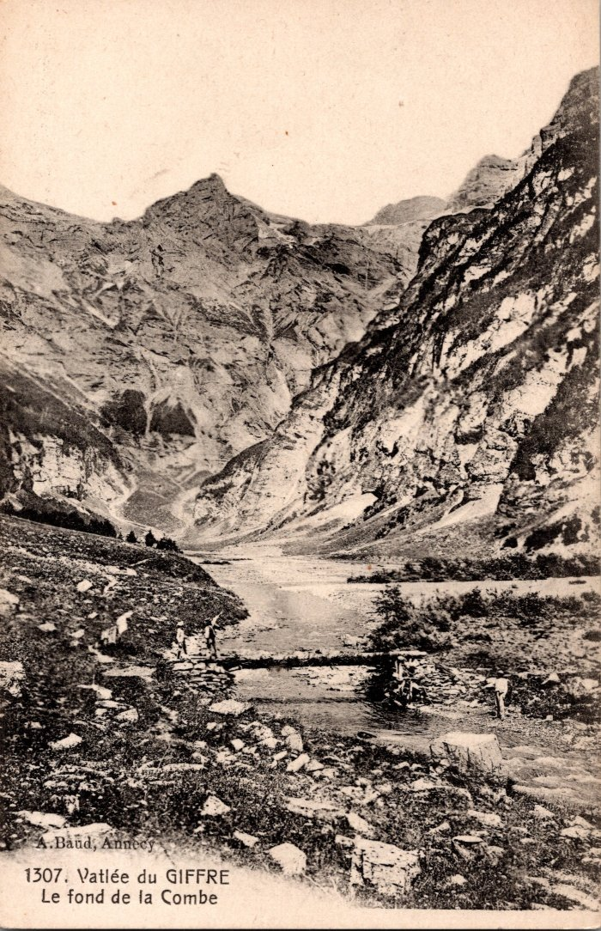
 | Le fond de la Combe (2-653) | Le fond de la Combe
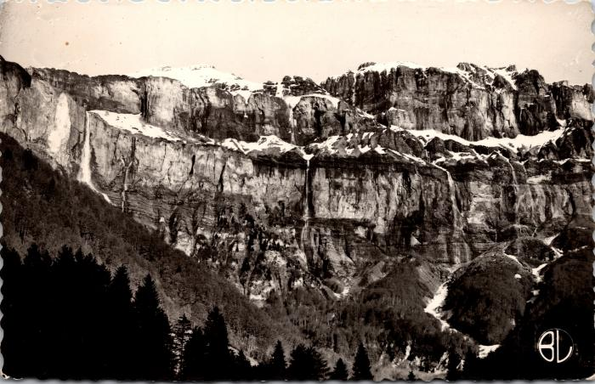 | Le Cirque du Fer-à-Cheval à la fonte des neiges (2-809) | Le Cirque du Fer-à-Cheval à la fonte des neiges
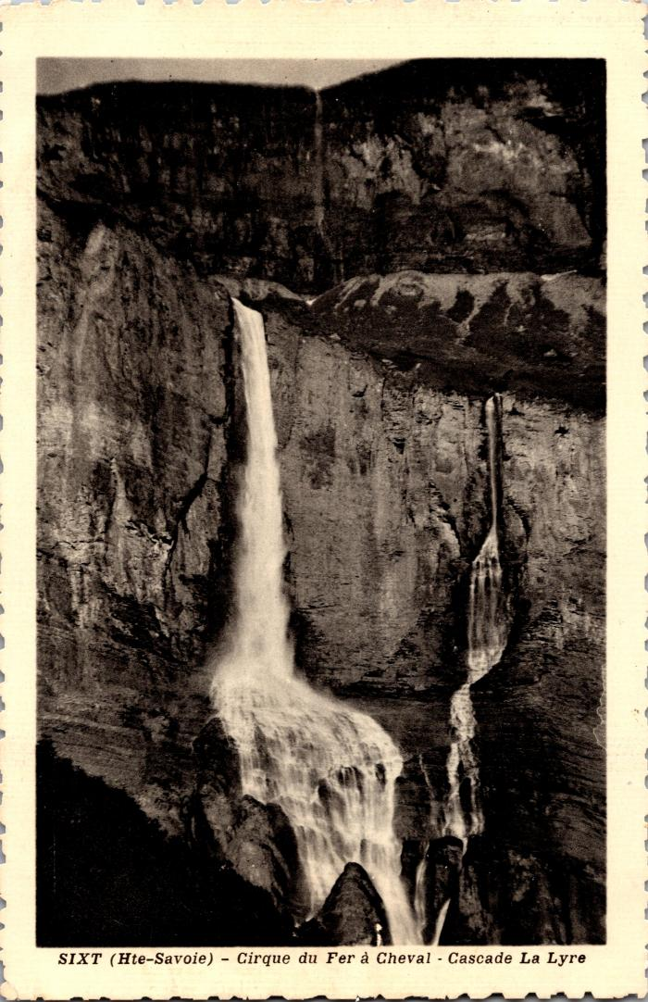
 | Cascade La Lyre au Cirque du Fer-à-Cheval (2-845) | Cascade La Lyre au Cirque du Fer-à-Cheval
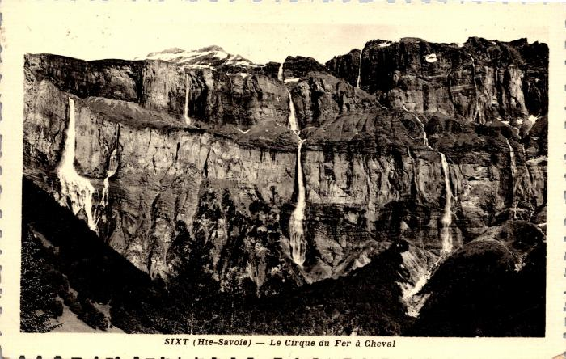 | Le Cirque du Fer-à-Cheval et ses cascades (2-847) | Le Cirque du Fer-à-Cheval et ses cascades De gauche à droite : cascade de Pissevache, de la Lyre et de St Jacques Pointe des Cavales
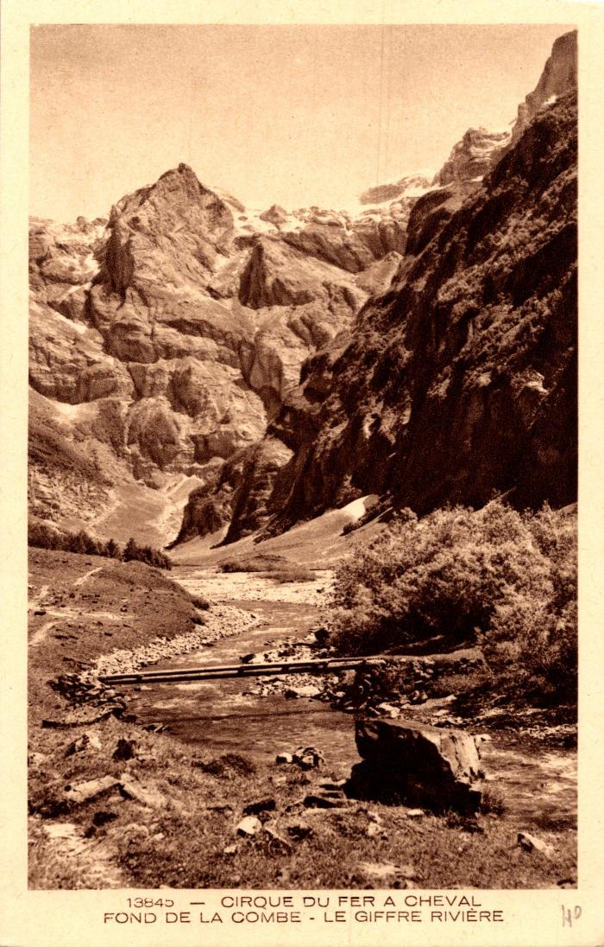
 | Le Fond de la Combe et le Giffre au Fer-à-Cheval (2-877) | Le Fond de la Combe et le Giffre au Fer-à-Cheval
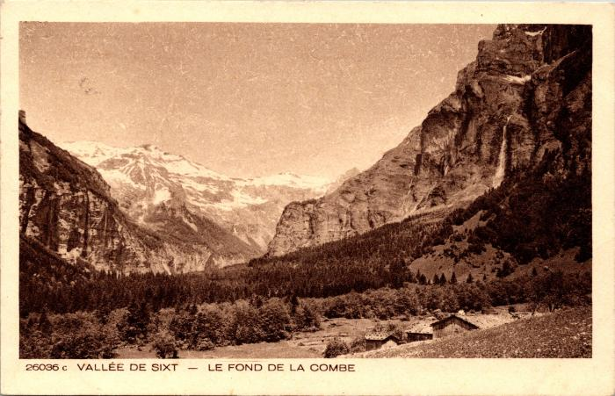 | Les chalets du Fond de la Combe (2-945) | Les chalets du Fond de la Combe
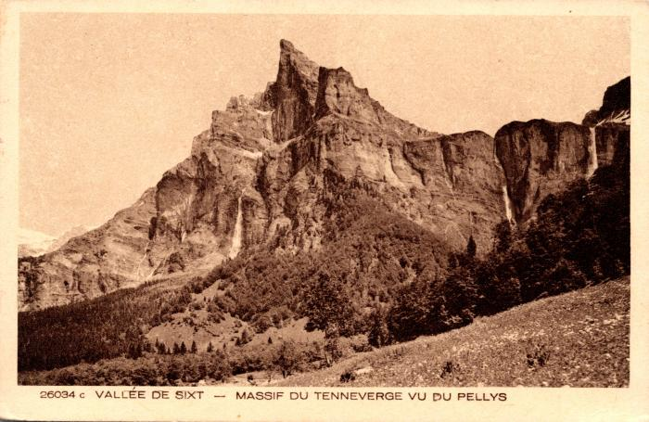 | Massif du Tenneverge vu du Pellys (2-947) | Massif du Tenneverge vu du Pellys
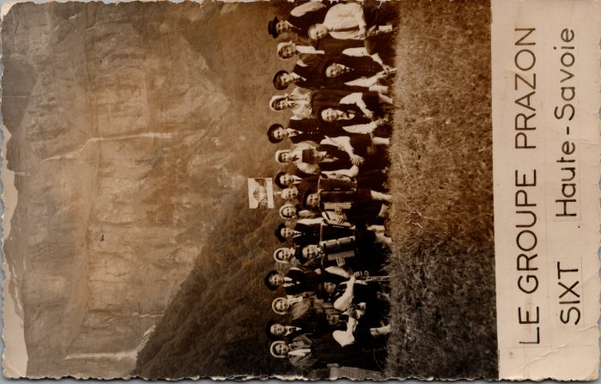 | Photo du Groupe folklorique Prazon de Sixt (21-006) | Photo au Fer-à-Cheval de la création du Folklore de Sixt "Le Prazon" dans les années 1960 De gauche à droite : 1er rang : André DUCROZ, ? Maurice DEFFAYET, ?, François JACQUET, Robert DENAMBRIDE, Augustin MOCCAND, Oscar DUCROZ 2e rang : Lucette MOGENIER, André BARBIER, Marie MONNET, André DUCROZ, Gislaine, ?, ?, Curé Gaston DETRAZ, ?, Monique RICHARD, ?, ?,?, Michelle DUCROZ, Lucien RAPHET
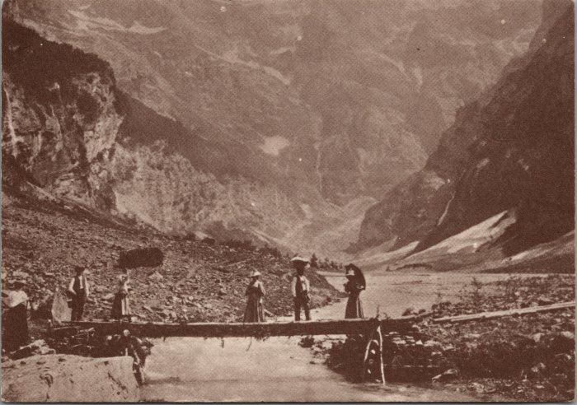 | Carte Postale du Fond de la Combe (21-015) | Carte Postale du Fond de la Combe dans les années 1900
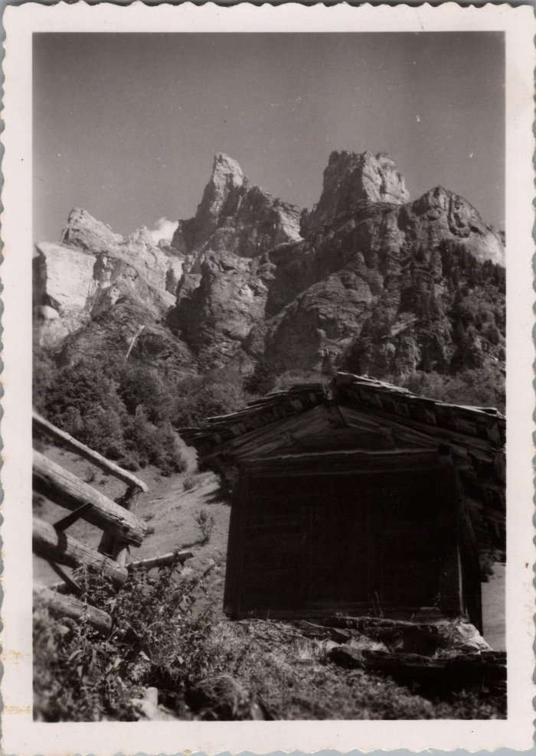
 | Photo de la Corne du Chamois vue du Frenalay (29-003) | Photo de la Corne du Chamois vue du Frenalay
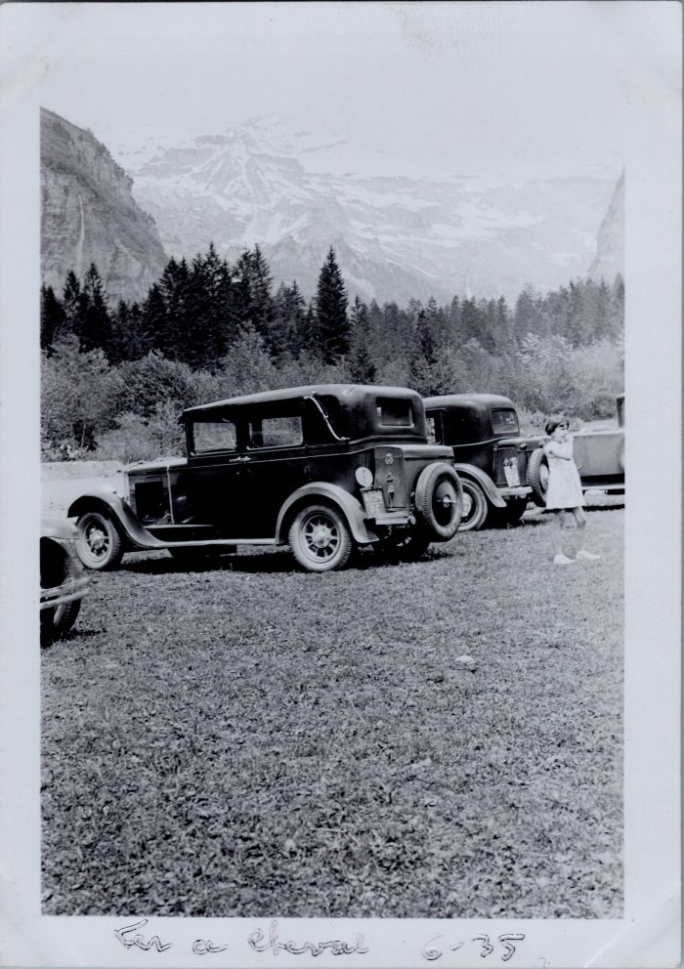
 | Voitures au Fer à Cheval - 1935 (30-001) | Voitures au Fer à Cheval le 9 juin1935
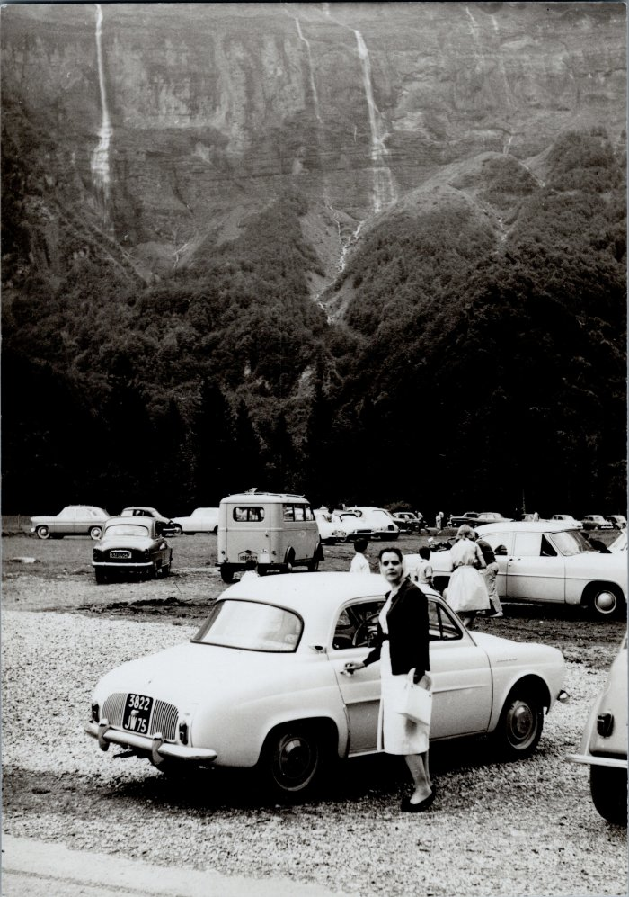
 | Photo du parking au Fer-à-Cheval en 1960 (30-002) | Photo du parking au Fer-à-Cheval le 18 aout 1960
 | Photo devant la Cantine du Fer à Cheval (4-1455) | Photo devant la Cantine du Fer à Cheval
 | Inauguration de la route du plan du lac (Fer-à-Cheval), septembre 1930 (41-001) | Inauguration de la route du plan du lac (Fer-à-Cheval), septembre1930
 | Photo de l'inauguration de la route du Fer-à-Cheval - 1930 (41-002) | Photo de l'inauguration de la route du Fer-à-Cheval - 1930

 | Glacier du Prazon au Fond de la Combe (51-006) | Glacier du Prazon où périt Jacques Balmat en 1854, au Fond de la Combe
 | Lithographie du fond de la Combe (51-012) | Lithographie du fond de la Combe
 | Lithographie du Fer-à-Cheval (51-014) | Lithographie du Fer-à-Cheval
 | Article de journal sur l'ascension de la Corne de Chamois par la face de Nord de René DESMAISON et ses compagnons de cordée - 1970 (51-037) | Article de journal sur l'ascension de la Corne de Chamois par la face de Nord de René DESMAISON et ses compagnons de cordée - 1970

 | Photos au fond de la Combe (51-039) | Photos au fond de la Combe
 | Photo sur le glacier de Prazon (51-048) | Photo sur le glacier de Prazon

 | Photo à la Cantine du fer à Cheval (51-058) | Photo à la Cantine du fer à Cheval
 | Chasseurs et pêcheurs au Pont de l'Eau Rouge, en fond le Fer-à-Cheval et le Pic de Tenneverges (55-019) | Chasseurs et pêcheurs au Pont de l'Eau Rouge, en fond le Fer-à-Cheval et le Pic de Tenneverges
 | Photo du Cirque du Fer-à-Cheval avec les automobiles (56-004) | Photo du Cirque du Fer-à-Cheval avec les automobiles
 | Carte Postale de la Cantine du Fer-à-Cheval (56-005) | Carte Postale de la Cantine du Fer-à-Cheval de Françoise à Berthe Bouvaille

 | Carte Postale au Fond de la Combe (56-009) | Carte Postale au Fond de la Combe
 | Bergères revenant du fond de la Combe (56-010) | Bergères revenant du fond de la Combe
 | Le fond de la Combe et ses glaciers (56-030) | Le fond de la Combe et ses glaciers, Aiguille du Ruan X indiquant un sapin
 | Le Pas du Boret et ses Cascades au fond de la Combe (56-040) | Le Pas du "Borey" et ses Cascades au fond de la Combe

 | Crêtes de Prazon, le Foulon et le Violon (Fond de la Combe) (56-043) | Crêtes de Prazon, le Foulon et le Violon (Fond de la Combe)
 | Le Fer-à-Cheval (56-047) | Le Fer-à-Cheval Col du Tennerverge, Prarian, Finive, Cheval Blanc Pissevache, la Lyre, Genneta, La Citerne, La Fénestraille, Le Foly, La Contrainte

 | Paroi de Frazon, la Scie ou le Violon au Fond de la Combe (56-048) | Paroi de Frazon, la Scie ou le Violon au Fond de la Combe

 | La Reine du Fer-à-Cheval, la Lyre (56-057) | La Reine du Fer-à-Cheval, la Lyre
 | Le Fer à Cheval et ses cascades (56-058) | Le Fer à Cheval et ses cascades
 | Pic du Tenneverge, Pointe de Sambet et le Fond de la Combe (56-062) | Pic du Tenneverge, Pointe de Sambet et le Fond de la Combe

 | Tour Saint-Hubert ou Piton des Boveris au Fond de la Combe (56-067) | Tour Saint-Hubert ou Piton des Boveris au Fond de la Combe
 | Pêche et chasse au Pont de l'Eau-Rouge et le Fer-à-Cheval (56-071) | Pêche et chasse au Pont de l'Eau-Rouge et le Fer-à-Cheval

 | Le Pic du Tenneverges et les Gorges du Giffre en hiver (56-077) | Le Pic du Tenneverges et les Gorges du Giffre en hiver
 | Vue d'ensemble du Fer-à-Cheval (56-094) | Vue d'ensemble du Fer-à-Cheval
 | Photo au fond de la Combe (56-098) | Photo au fond de la Combe

 | Carte Postale du Fer-à-Cheval (6-033) | Carte Postale du Fer-à-Cheval

 | Carte postale Nambride et Fer-à-Cheval (6-035) | Carte postale Nambride et Fer-à-Cheval

